GALASSIA PLUMBERIA
 |  |  | Торговое агентство Европейских брендов info@plumberia.ru ВНИМАНИЕ В СКЛАД ЗАВЕДЕНЫ НОВЫЕ АРТИКУЛЫ
 | Прайс РРЦ GALASSIA с 11,10,23 по складской программе ООО "Пламберия"
 | Артикул | цвет | описание | ФОТО | РРЦ
NEW | 7500 | Белый | LOLA/7500 раковина на столешницу-50*40*h25см, без отв.п.смеситель,без слив/перелив, белая |  | 35,604
 | 7305 | Белый | CORE46/ 7305 раковина - диам.37см, сифон и донный клапан click clack, белая |  | 66,817
 | 7305МТ | Белый матовый | CORE46/ 7305MT раковина - диам.37см, сифон и донный клапан click clack, белая матовая |  | 86,755
 | 7305NEМТ | Черный матовый | CORE46/ 7305NEMT раковина - диам.37см, сифон и донный клапан click clack, цвет чёрный матовый |  | 86,755
 | 7305OC | Охра | CORE46/ 7305OC раковина - диам.37см, сифон и донный клапан click clack, цвет Охра |  | 86,755
NEW | 2081NE | Черный матовый (нержав.сталь) | CORE 46/ 2081NE Подвесная, разборная, структура с металлическим основанием cm 46 x 46, нерж.сталь, цвет черный матовый | 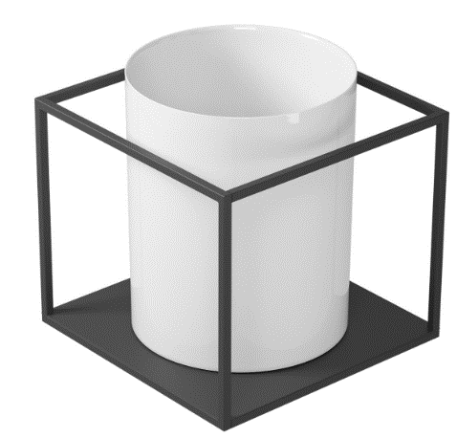 | 73,503 | раковина заказывается отдельно
NEW | 2082 | нерж.сталь | CORE 46/ 2082 Пара кронштейнов из нерж. стали для настенного крепления раковины 7305 | 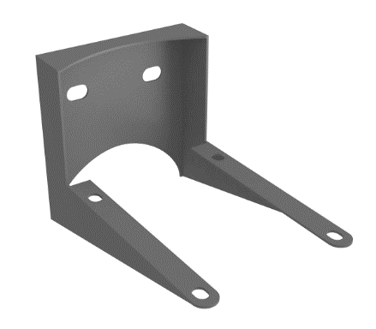 | 46,285
NEW | 2059 | Черный матовый (нержав.сталь) | CORE 46/ 2059 Мыльница из нерж. Стали, черная матовая |  | 20,981
 | 7306 | Белый | CORE46/ 7306 раковина - диам.40см, белая |  | 47,709
 | 7306МТ | Белый матовый | CORE46/ 7306MT раковина - диам.40см, белая матовая |  | 64,324
 | 7306OC | Охра | CORE46/ 7306OC раковина - диам.40см, цвет Охра |  | 71,445
 | 7306GM | Серый матовый | CORE46/ 7306GM раковина - диам.40см, цвет серый матовый |  | 71,445
 | 7306NEMT | Черный матовый | CORE46/ 7306GM раковина - диам.40см, цвет серый матовый | 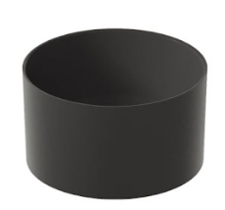 | 71,445
 | 7301 | Белый | DREAM/7301 раковина накладная-50*38*h14см, без отв.,без слив/перелив, белая |  | 39,046
 | 7301NEMT | Черный матовый | DREAM/7301NEMT раковина накладная-50*38*h14см, без отв.,без слив/перелив, черная матовая |  | 58,628
 | 7301GM | Серый матовый | DREAM/7301GM раковина накладная-50*38*h14см, без отв.,без слив/перелив, серая матовая |  | 58,628
 | 7300 | Белый | DREAM/7300 раковина накладная-64*38*h14см, без отв.,без слив/перелив, белая |  | 43,437
 | 7300NEMT | Черный матовый | DREAM/7300NEMT раковина накладная-64*38*h14см, без отв.,без слив/перелив, черная матовая |  | 64,680
 | 7308 | Белый | DREAM/7308 раковина накладная-60*38*h16см, без отв.,без слив/перелив, белая |  | 37,028
 | 7308NEМТ | Черный матовый | DREAM/7308NEMT раковина накладная-60*38*h16см, без отв.,без слив/перелив, Черный матовый |  | 55,661
 | 7308GM | Серый матовый | DREAM/7308GM раковина накладная-60*38*h16см, без отв.,без слив/перелив, Серый матовый |  | 55,661
 | 7308SA | Саббия (песочный)матовый | DREAM/7308SA раковина накладная-60*38*h16см, без отв.,без слив/перелив, Песочный |  | 55,661
 | 7308SV | Сальвия | DREAM/7308SV раковина накладная-60*38*h16см, без отв.,без слив/перелив, Сальвия |  | 55,661
 | 7308OC | Охра | DREAM/7308OC раковина накладная-60*38*h16см, без отв.,без слив/перелив, Охра |  | 55,661
 | 9916BI |  | 9916BI Донный клапан клик-клак с керамической крышкой, белый |  | 9,613
 | 9916NEMT |  | 9916NEMT Донный клапан клик-клак с керамической крышкой, черный матов. |  | 9,613
 | 9916BIMT |  | 9916BIMT Донный клапан клик-клак с керамической крышкой, белый матовый |  | 9,613
 | 9916GM |  | 9916GM Донный клапан клик-клак с керамической крышкой, серый матовый |  | 9,613
 | 9916OC |  | 9916OC Донный клапан клик-клак с керамической крышкой, Охра |  | 9,613
 | 9916SV |  | 9916SV Донный клапан клик-клак с керамической крышкой, Сальвия |  | 9,613
 | 2008 | Белый | ДЛЯ ПРАЧЕЧНЫХ/2008 Раковина для постирочных MINERVA 45X53X25, белая |  | 27,890
 | 2001 | Белый | Раковины д/прачечной/2001 ISIDE раковина-60*50*h40см , белая | 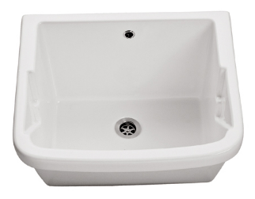 | 30,145
 | 2003 | Белый | ДЛЯ ПРАЧЕЧНЫХ/2003 Раковина для постирочных OSIRIDE 60X60X40, белая | 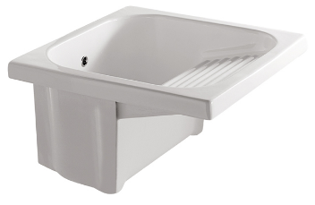 | 32,993
 | 5484 | Белый | Meg11Pro/5484 хоз.раковина подвесная cm. 60x38см, с креп., цвет белый |  | 53,474 | доска заказывается отдельно
 | 5482 | Белый | Meg11/5482 раковина для стирки,с крепежом,подвесная-55*47*h48см,крепёж, белая | 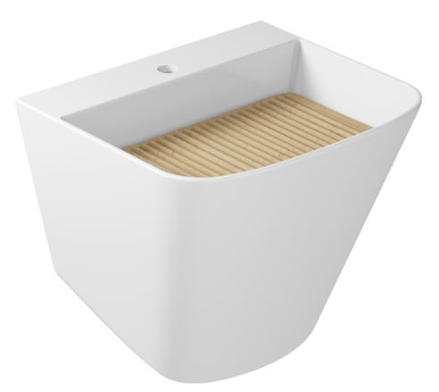 | 49,654 | доска заказывается отдельно
 | 7307 | Белый | DREAM/7307 раковина накладная-40*40*h17см, без отв.,без слив/перелив, белая |  | 34417.03122
 | 7333 | Белый | DREAM/7333 раковина накладная-48*48*h17см, без отв.,без слив/перелив, белая |  | 43,674
 | 7333NEМТ | Черный матовый | DREAM/7333NEMT раковина накладная-48*48*h17см, без отв.,без слив/перелив, Черный матовый |  | 65,511
 | 7334 | Белый | DREAM/7334 унитаз подвесной-52*36см, безободковый RIM, белый |  | 39,046 | Комплект с крышкой стандарт | 49,489 | с крышкой быстросъемной | 55,067
 | 7334MT | Белый матовый | DREAM/7334MT унитаз подвесной-52*36см, безободковый RIM, белый матовый |  | 52,694 |  |  |  | 77,260
NEW | 7334SA | Саббия (песочный)матовый | DREAM/7334SA унитаз подвесной-52*36см, безободковый RIM, Песочный | 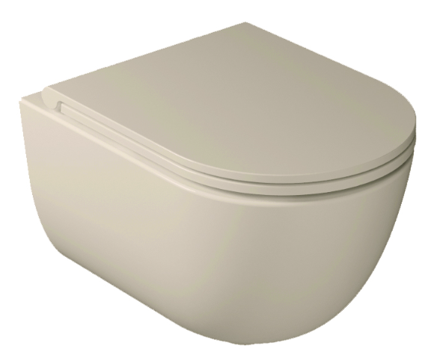 | 58,509 |  |  |  | 87,704
 | 7334NEMT | Черный матовый | DREAM/7334NEMT унитаз подвесной-52*36см, безободковый RIM, чрный матовый | 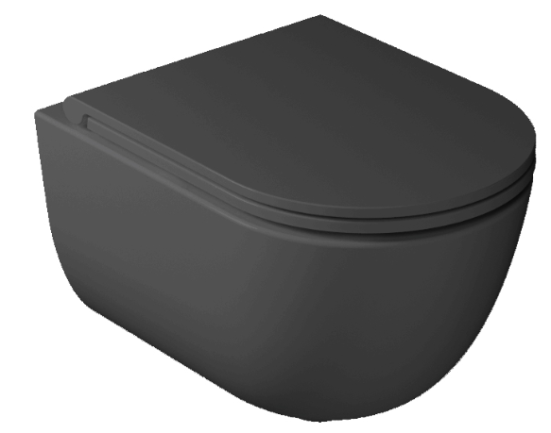 | 58,509 |  |  |  | 87,704
 | 7334GM | Серый матовый | DREAM/7334GM унитаз подвесной-52*36см, безободковый RIM, серый матовый | 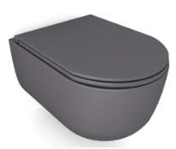 | 58,509 |  |  |  | 87,704
 | 7329 | Белый | DREAM/7329 крышка с сиденьем стандарт, белая |  | 10,444
 | 7330 | Белый | DREAM/7330 крышка с сиденьем с сист.плавного опускания, белая |  | 16,022
 | 7330MT | Белый матовый | DREAM/7330MT крышка с сиденьем с сист.плавного опускания, белая матовая |  | 24,567
NEW | 7330SA | Саббия (песочный)матовый | DREAM/7330SA Крышка с сиденьем с сист.плавного опускания, Песочный |  | 29,195
 | 7330NEMT | Черный матовый | DREAM/7330NEMT крышка с сиденьем с сист.плавного опускания, черная матовая |  | 29,195
 | 7330GM | Серый матовый | DREAM/7330GM крышка с сиденьем с сист.плавного опускания, серая матовая |  | 29,195
 | 7317 | Белый | DREAM/7317 унитаз подвесной-56*36см, безободковый RIM, белый |  | 45,098 | Комплект с крышкой стандарт | 56,135 | с крышкой быстросъемной | 62,781
 | 7317MT | Белый матовый | DREAM/7317MT унитаз подвесной-56*36см, безободковый RIM, белый матовый |  | 60,764 |  |  |  | 85,449
NEW | 7317SA | Саббия (песочный)матовый | DREAM/7317SA унитаз подвесной-56*36см, безободковый RIM, Песочный | 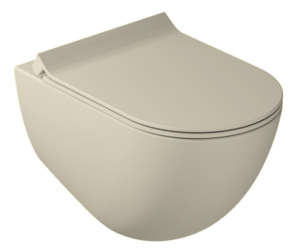 | 67,529 |  |  |  | 99,572
 | 7317GM | Серый матовый | DREAM/7317GM унитаз подвесной-56*36см, безободковый RIM, серый матов | 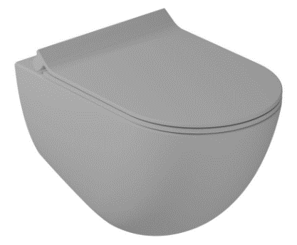 | 67,529 |  |  |  | 99,572
 | 7317NEMT | Черный матовый | DREAM/7317NEMT унитаз подвесной-56*36см, безободковый RIM, чрный матовый | 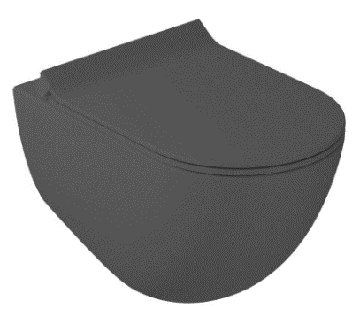 | 67,529 |  |  |  | 99,572
 | 7315 | Белый | DREAM/7315 крышка с сиденьем стандарт, белая |  | 11,037
 | 7314 | Белый | DREAM/7314 крышка с сиденьем с сист.плавного опускания, белая |  | 17,683
 | 7314MT | Белый матовый | DREAM/7314MT крышка с сиденьем с сист.плавного опускания, белая матовая |  | 24,685
NEW | 7314SA | Саббия (песочный)матовый | DREAM/7314SA крышка с сиденьем с сист.плавного опускания, песочный |  | 32,043
 | 7314GM | Серый матовый | DREAM/7314GM крышка с сиденьем с сист.плавного опускания, серая матовая |  | 32,043
 | 7314NEMT | Черный матовый | DREAM/7314NEMT крышка с сиденьем с сист.плавного опускания, черная матовая |  | 32,043
 | 7313 | Белый | DREAM/7313 биде подвесное-56*36*h36см, с 1 отв., крепеж, цвет белый |  | 45,098
NEW | 7335 | Белый | DREAM/7335 биде подвесное-52*36см, с 1 отв., цвет белый |  | 39,046
 | 7327 | Белый | DREAM/7327 унитаз приставной 52*36 см, безободковый RIM, белый, крепеж в комплекте |  | 40,470 | Комплект с крышкой стандарт | 56,491 | с крышкой быстросъемной | 58,153
 | 7330 | Белый | DREAM/7330 крышка с сиденьем с сист.плавного опускания, белая |  | 16,022
 | 7212 | Белый | EDEN/7212 унитаз подвесной, RIM -53*36*h34см, белый, крепеж в комплекте |  | 24,567 | с крышкой быстросъемной | 38,571 | с крышкой микролифт, тонкая | 39,283
 | 7220 | Белый | EDEN/7220 крышка с сиденьем с сист.плавного опускания, белая |  | 14,004
 | 7254 | Белый | EDEN/7254 крышка с сиденьем с микролифт,тонкая, белая |  | 14,716
 | 7217 | Белый | EDEN/7217 унитаз напольный приставной-h43см, к бачку ,белый, крепеж в комплекте |  | 27,059 | Комплект с крышкой стандарт | 0 | с крышкой быстросъемной | 59,340
 | 7218 | Белый | EDEN/7218 бачок к унитазу без механизма-40x29xh40см, цвет белый |  | 12,699
 | 9010 | Белый | EDEN/9010 Механизм двойного слива-тип G, подача воды снизу |  | 5,578
 | 5486 | Белый | Meg11Pro/5486 унитаз подвесной безободковый RIMLESS-55*35см, цвет белый |  | 51,032
 | 5486NEMT | Черный матовый | Meg11Pro/5486NEMT унитаз подвесной безободковый RIMLESS-55*35см, цвет черный матовый |  | 76,430 | Комплект с крышкой стандарт |  |  | с крышкой быстросъемной
 | 5478 | Белый | Meg11/PLUS Design/5478 сиденье с крышкой д/унитаза стандарт-супер тонкое, белое |  | 17,090 |  |  |  | 68,122
 | 5478NEMT | Черный матовый | Meg11/5478NEMT сиденье с крышкой д/унитаза тонкое с SoftClose, черный матовый |  | 31,213 |  |  |  | 107,642
 | 5412 | Белый | Meg11/5412 биде подвесное с 1отв.,с крепл.-55*35*h27см, белое | 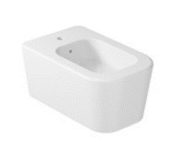 | 51,032
 | 8973 | Белый | Meg11Pro/8973 раковина подвесная cm. 81x46см, с 1 отв.,с перелив., цвет белый |  | 51,626
 | 8937 | Белый | Meg11Pro/8937 раковина подвесная cm. 101x46см, с отв.под смес.,с перелив., цвет белый |  | 67,529
 | 5202 | Белый | M2/5202 Раковина угловая 45*45см, с одним отверстием,белая |  | 19,701
 | 6031M | Белый | PLUS DESIGN/6031M Раковина CM. 50X27 с одним отверстием подвесная или накладная, белая |  | 34,654
 | 6030M | Белый | PLUS DESIGN/6030M Раковина CM. 40X20 с одним отверстием подвесная или накладная, белая |  | 26,466
 | 7402MT | Белый матовый | SMARTB/7402MT раковина-38*55см, цвет белая матовая |  | 64,206
 | 6002 | Белый | 6002 Раковина DENISE встраиваемая-57*43см, белая |  | 19,701
 | 2035 | Белый | 2035 Раковина встраиваемая снизу 56x37см, белая |  | 26,466

